19翻整模
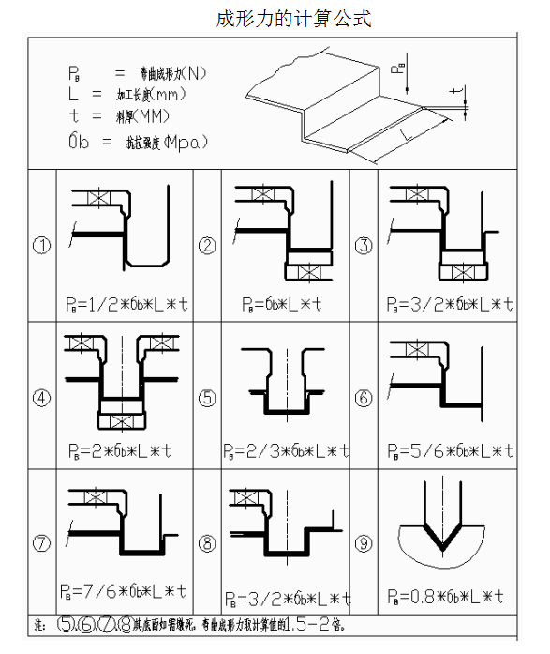
项目 | 说明 | 返回
压料力计算 | 成形力的计算
 | 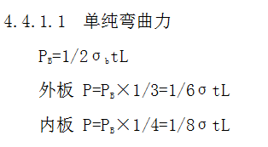

翻边整形刀块类型 | 1.刀块长度铸件不超过350mm，锻件不超过300mm
 | 2.翻边整形线弯曲时，原则上在刃口法线方向分块，保证夹角在 Min75°至Max105°的范围内（取5的整数倍）

 | 翻边刀块形式：
 | 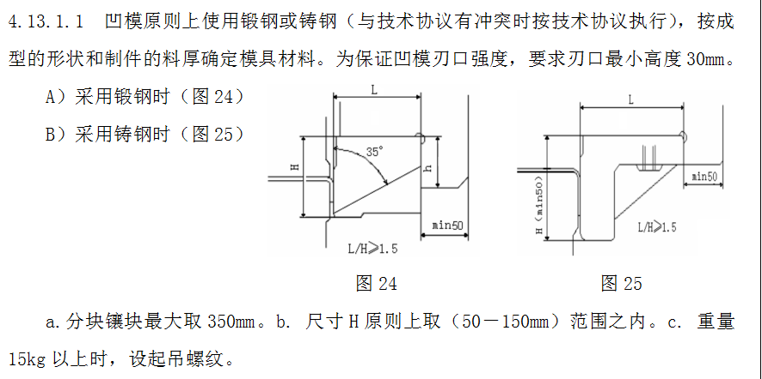 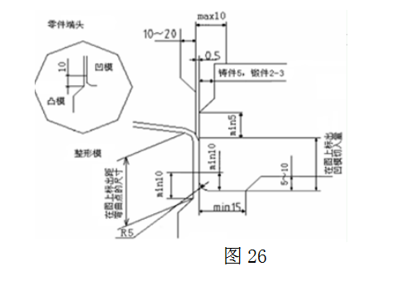



 | 3.翻边整形类镶块底面和后面可以不使用5mm垫板

翻边整形刀块背托 | 刀块背托
 | ( )需要 （ ）不需要
 | 背托形式
 | ( ) 铸件 （ ）键

 | 刀块背托厚度至少50mm,最大悬空量不可超过 10mm

翻边顶出器 | 翻边顶出器的设置：
 | 1.零件 L 形拐角位置、圆弧位置、形状变化位置存在直角翻边时零件有包在凸模上的趋势，在此情况下需设计翻边顶出器
 | 2.当翻孔直边高度大于 2mm 时，需要增加翻孔顶出装置；厚板（t≥1.2）小翻孔可不安装上模预压块
 | 翻边提升器的形式：
 | 提升器规格：FLSF&FLSE(MISUMI标准)
 | 翻边顶料器上面的顶料块采用钢件，不采用铸件

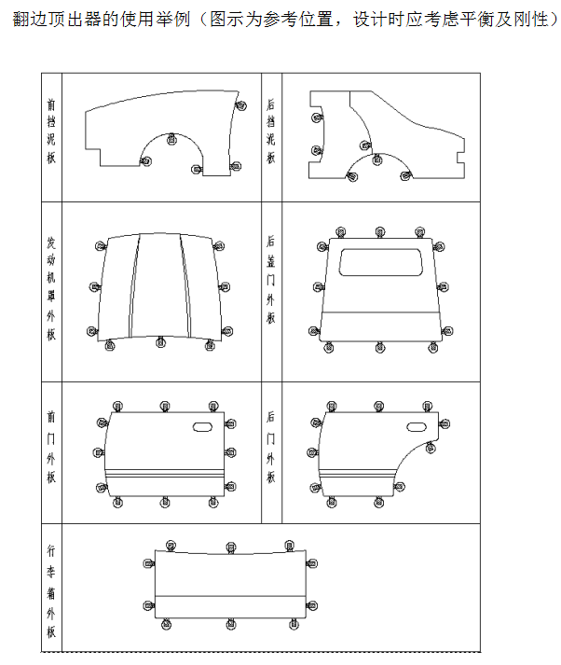
 | 翻边顶出器布置位置要求:
 | 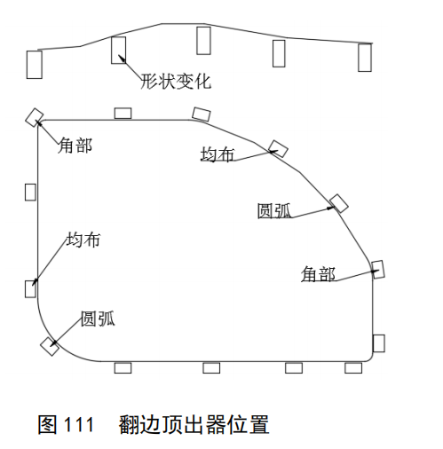

 | 翻边顶出器行程要求:
 | 翻边顶出器应将零件顶出凸模，所以翻边顶出器行程为：L≥压料芯行程+G安全量（≥10mm）+C零件翻边高度

 | 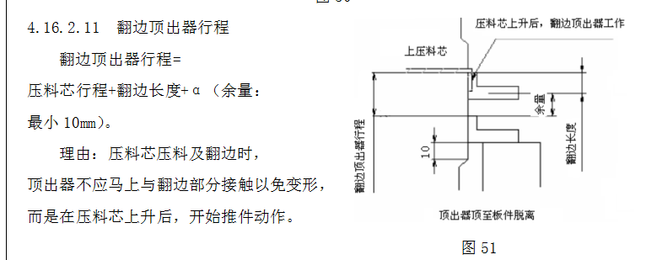

 | 翻边顶料器注意点:
 | 1.当压料芯行程较大（一般大于 40mm 时），标准翻边顶出器行程无法满足要求时，预压顶块需要用氮气缸替代，此时需要满足：
 | ① 氮气缸行程+翻边顶出器行程≥压料芯行程+ G安全量（≥10mm）+C零件翻边高度
 | ② 氮气缸初压大于翻边顶出器终压

 | 2 设置多个翻边顶出器时，应确保各个翻边顶出器同时顶料，且顶起板件高度一致

 | 翻边顶出器凸模导向面要求:
 | 凸模导向面两侧应比顶料块单面大 5-10mm，下死点时比顶料块大 10mm

到底标记 | 到底标记的设置
 | （ )需要 （ ）不需要
 | 设置位置（见工艺）
 | （ )制品内 （ ）制品外 （ ）一半制品
 | 到底标记的规格 ( DCBA16 )

外板翻边压料板行程 | 1.外板翻边刀高度要求比翻边高20mm,PAD行程（翻边长度+20+PAD预压）至少要做35mm以上

 | 2.当有正侧翻交刀时，根据实际需要设计压料板行程，所需行程小于50mm时最小设计到50mm

板件定位 | 模具采用定位销+定位板+型面的定位形式；
 | 定位具规格选取：见标准件清单,定位板直边导入量=15mm

 | 定位导正销规格：SDKLH(MISUMI)
 | 后工序采用定位销需保证有效定位直边超出料边3mm，要求定位销与模座基体过盈配合，同时需要有防脱落设施
 | 